Sheet1
STT | Màn hình | Phương án | Tgian Code (ngày) | Tgian Test | Tgian phát sinh | Ghi chú phát sinh
1 | 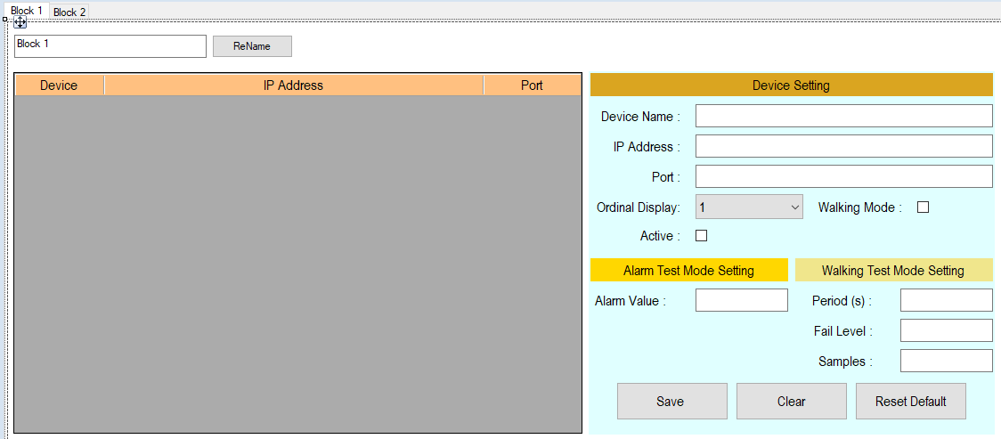 Màn hình quản lý thiết bị | Sử dụng UI từ phiên bản cũ, chia mỗi block là 1 tab. Bổ sung thêm nút (nếu cần): • Nút kiểm tra thiết bị có hoạt động hay không • Nút kiểm tra Scale của thiết bị • Nút kiểm tra firmware version • Nút kiểm tra nhiệt độ • Nút kiểm tra độ ẩm. | 2 | 1 | 1 | Trường hợp thêm các nút bổ sung cần ktra các thêm các lệnh gửi cho thiết bị
2 | Màn data |  | 1.5 | 1 | 1 | Trường hợp bổ sung báo cáo khác mẫu phiên bản cũ
3 | 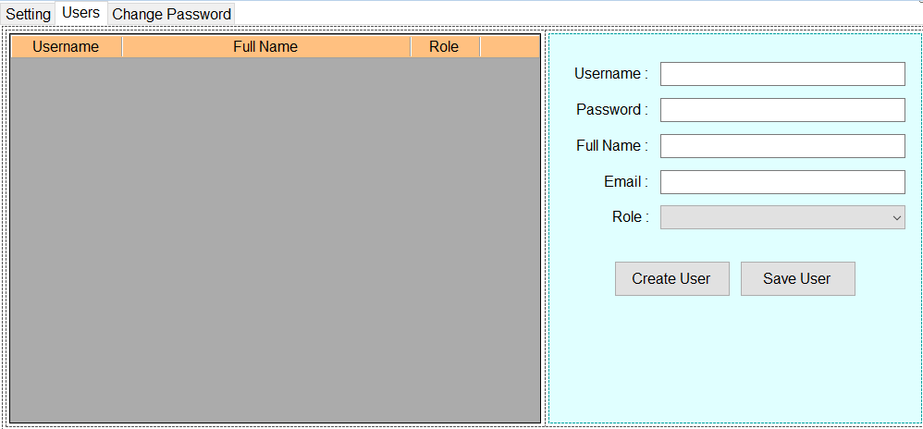 Quản lý người dùng | Sử dụng màn hình từ phiên bản cũ | 1 | 0.5
3 | Language | Sử dụng file PO lưu ngôn ngữ (đang tìm hiểu) | 1 | 1
4 | Update | Sử dụng code từ gia phả | 0.5
5 | Chuyển đổi sử dụng SQLite |  | 1
6 | Graph
 | Chuyển đổi xử lý Graph hiện tại thành UserControl |  | 1
 | Xử lý sắp xếp Graph theo các chế độ view |  | 3 | 2 | 1
7 | Lấy dữ liệu
 | Cần chờ khách phản hồi lệnh lấy dữ liệu Chia Thread: - 1 Thread update DB - Trương hợp gửi 1 lệnh lấy tất cả dữ liệu đo của các sensor cho 1 block => Chia mỗi block là 1 thread => max 8 thread - Trường hợp lấy dữ liệu cho từng sensor => mỗi sensor 1 thread => max 80 thread => min 9 thread, max 81 thread |  | 3 | 3 | 1 | Có thể cần tối ưu performance, Có thể bị delay do khách hàng phản hồi chậm
8 | Các xử lí khác: cập nhập UI khi Alarm, màn mapping |  | 1.5
 |  | Tổng : | 15.5 | 8.5 | 4
 |  |  |  | Min | 24 | không phát sinh
 |  |  |  | Max | 28 | có phát sinh

